hoja1
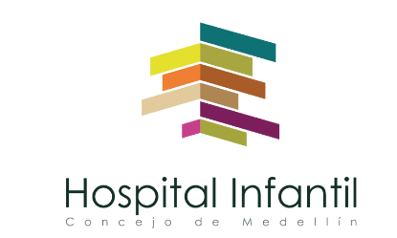 Plan Anual de Adquisiciones

Objeto | valor | código
FIESTA FIN DE AÑO (NAVIDEÑA) | $ 15,000,000 | 93141506
CAPACITACIÓN | $ 20,000,000 | 86101705

